jmeter
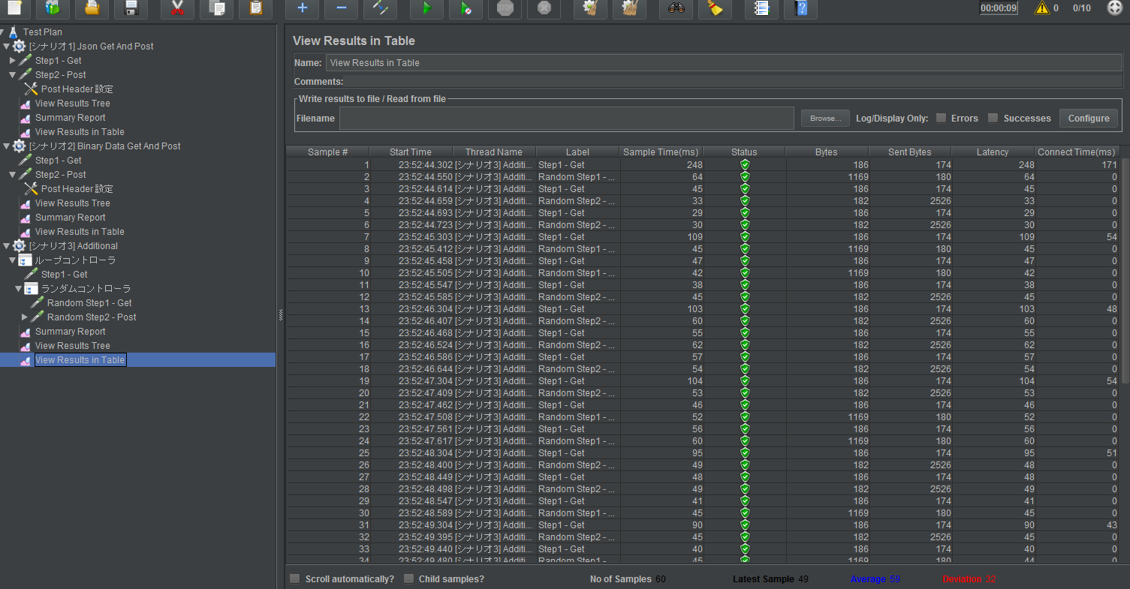
* シナリオの作成
簡単なシナリオであれば簡単に作れる。 | [例]
※ GUI である程度サポートしてくれる。

複雑なシナリオ向けにも色々なサポートは用意されている
- ロジックコントローラ (ループ/ランダム/if 等、アルゴリズムの組み立てができる)
- BeanShell (各々のリクエスト/レスポンスのつなぎ部分の制御を Java で書ける)
- etc..

Low レベルな情報を一つ一つちゃんと設定しなければいけない (低レベル Client を使っている感じ) ので、
複雑になればなるほど、シナリオ作成は手間になると思われた。

* 負荷
軽負荷～高負荷な試験も実施可能 (Developers.IO では 400万 rps 試験の記事も)
※ 分散して負荷を掛けられる (master から複数 slave に指示を送ることで実現可能)
※ (aws 負荷試験入門本いわく) 耐久テスト実施で数時間の負荷試験を行った時、途中からリクエスト量が下がることがあるらしい

* 統計
最低限必要な情報 (スループット/レイテンシ) の他、最少・平均値、エラー率、リクエスト別の情報も結果から確認可能
※ 結果をファイルに保存できるため、自由にレイアウトできる
※ GUI の表示機能が豊富

* その他
はまりポイントが多そう。
※ 簡単な Rest/Binary リクエスト/レスポンスやシナリオを作るだけでも普通に調査が必要だった。
※ 使いこなしている人は、かなりの力になりそう。

歴史が古いこともあると思うが、その分情報量は多い。

※ windows へのインストールは単純だったので割愛 (bin/jmeter.bat 起動でシナリオ作成が可能)

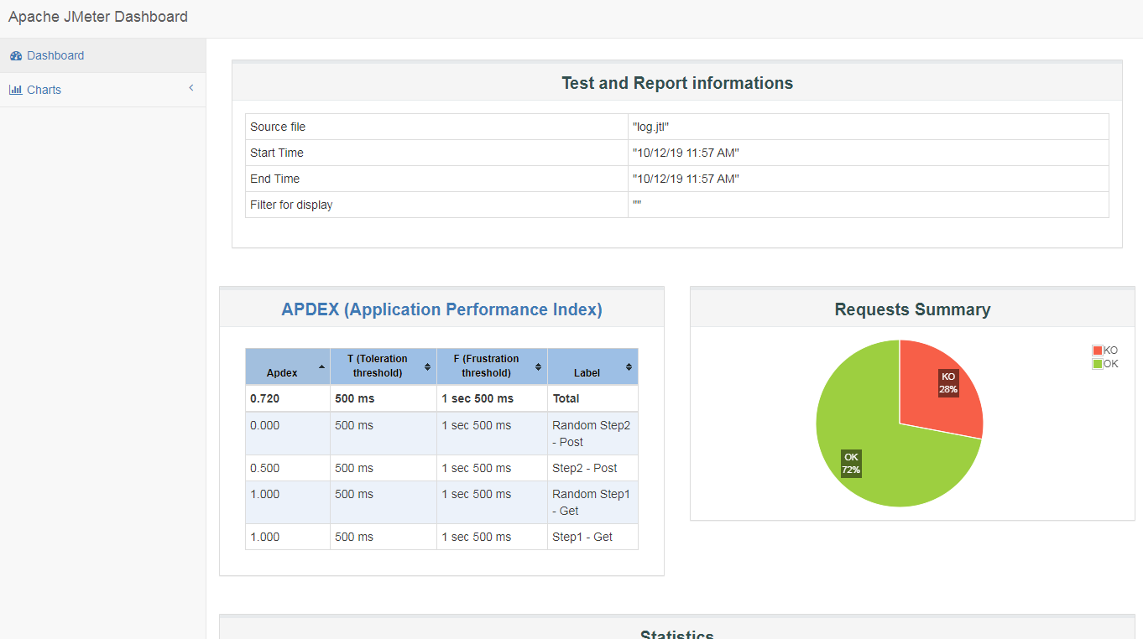

[AWS 上での実施 (攻撃サーバ = 対象サーバ)]
1. java インストール
> sudo yum install -y java-1.8.0-openjdk.x86_64 java-1.8.0-openjdk-devel.x86_64

2. jmeter インストール
> mkdir jmeter && cd jmeter
> wget https://archive.apache.org/dist/jmeter/binaries/apache-jmeter-4.0.tgz
> tar zxvf apache-jmeter-4.0.tgz
※ パスを通すなら > export PATH=$PATH:~/jmeter/apache-jmeter-4.0/bin

3. 実行
※ あらかじめ windows マシンで作成した実行計画 (jmx) を転送しておくこと
> jmeter -n -t xxx.jmx -l log.jtl -e -o report

4. 結果
右図参照
※ log.jtl には上図の内容が csv 形式で保存

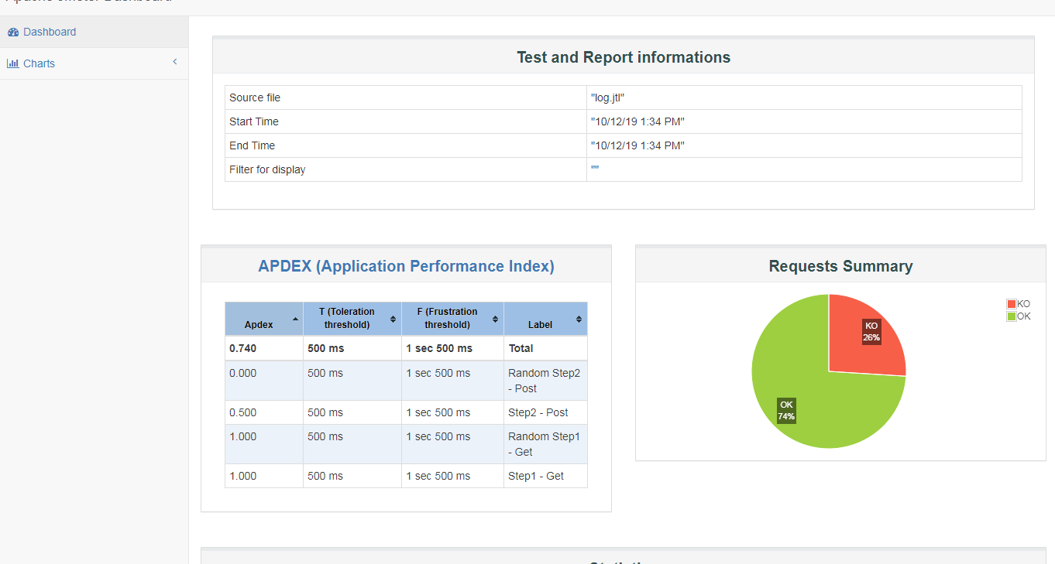
[AWS 上での実施 (攻撃サーバ != 対象サーバ)]
* 準備 (master 側)
※ java/jmeter インストール手順は省略
※ インバウンドルールに 1099 及び、30000-60000 port を開いておく (jmeter-remote 作業用)

1. keypair を生成
> ~/jmeter/apache-jmeter-4.0/bin/create-rmi-keystore.sh
※ 設定内容は自由 (参照:

* 準備 (slave 側)
※ java/jmeter インストール手順は省略
※ インバウンドルールに 1099 及び、30000-60000 port を開いておく (jmeter-remote 作業用)

1. master 側で生成した keypair ファイルを転送
※ rmi_keystore.jks を jmeter 設定パス配下に移動

2. jmeter-server を起動
> sh jmeter/apache-jmeter-4.0/bin/jmeter-server

* 実行 (master 側)
> jmeter -n -t jmeter-test.jmx -l log.jtl -e -o report -R ec2-AAA-AAA-AAA-AAA.compute-1.amazonaws.com:1099,ec2-BBB-BBB-BBB-BBB.compute-1.amazonaws.com:1099…
※ binary 試験がうまくいかなったのは、おそらく client サーバ上に binary file を用意しなかったことによるもの。

gatling
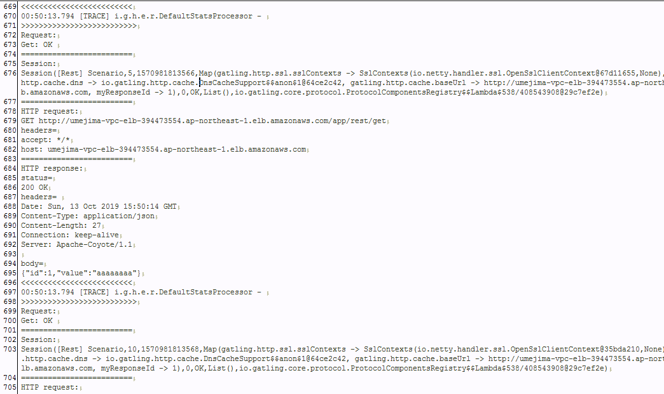
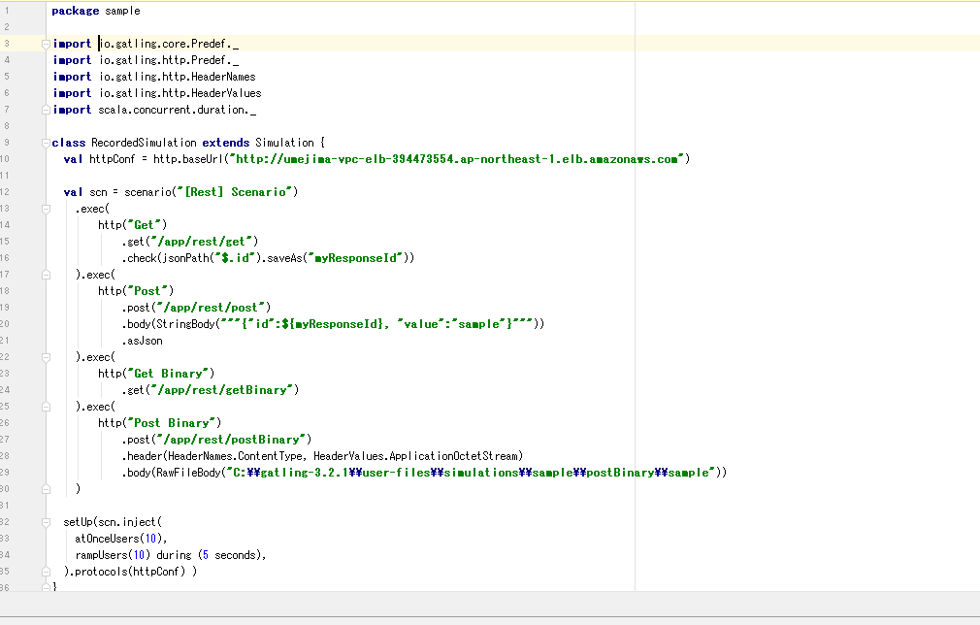
* 構成
- user-files/simulations (試験計画格納フォルダ ※ ここにあるものを選択して実行) | [例]
- xxxx.scala
- …
- …

- results (実施結果 ※ 実施した scala ファイル及び実行時間別に report が生成される)
- xxxx20191010123456 (実施結果)
- …
- …

* recorder
ブラウザでの実施結果 -> simulation ファイル生成
※ VBA でいうマクロの記録と同じ
※ あらかじめ recorder 用にプロキシ設定を行う必要がある
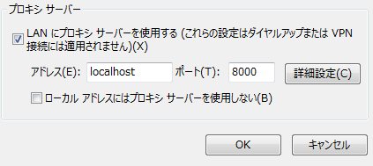

* 実施
gatling.bat を実行し、試験計画格納フォルダより選択して実行
※ logback をいじれば、全 request/response の内容出力可能 (DSL で check できるので、WARN でエラーのみ表示にするとかもできる https://gatling.io/docs/2.2/general/debugging/)

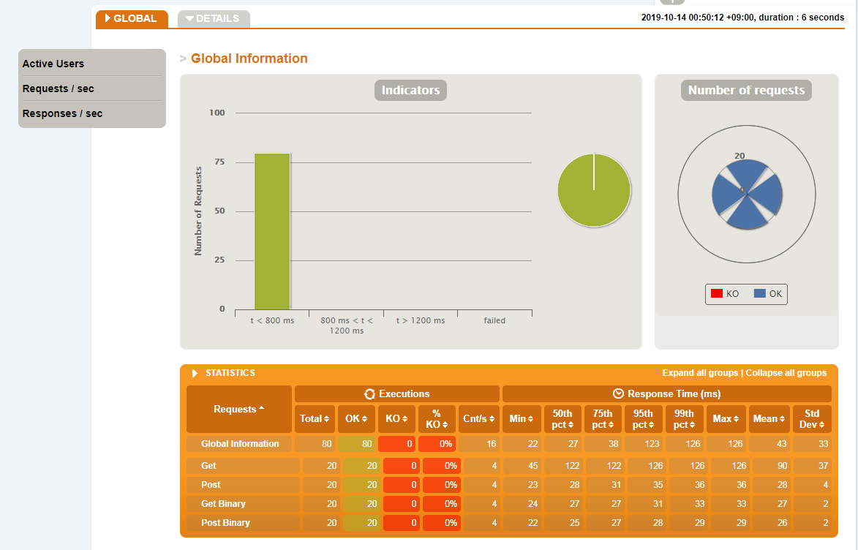
* scala スクリプト
バージョン別に記述できる DSL が異なる点に注意
※ 公式のサンプルテストが役立つ (https://github.com/gatling/gatling/blob/master/src/sphinx/http/code/HttpRequestSample.scala)

[AWS 上での実施 (攻撃サーバ = 対象サーバ)]
1. java インストール
> sudo yum install -y java-1.8.0-openjdk.x86_64 java-1.8.0-openjdk-devel.x86_64

2. gatling インストール
※ 公式サイトから zip ファイルを展開し、配置するだけ

3. 実行
※ あらかじめ windows マシンで作成した実行計画 (scala) 及び logback.xml を転送しておくこと
> sh gatling/bin/gatling.sh

4. 結果
右図参照
※ gatling.log には右の内容が text 形式で保存

locust
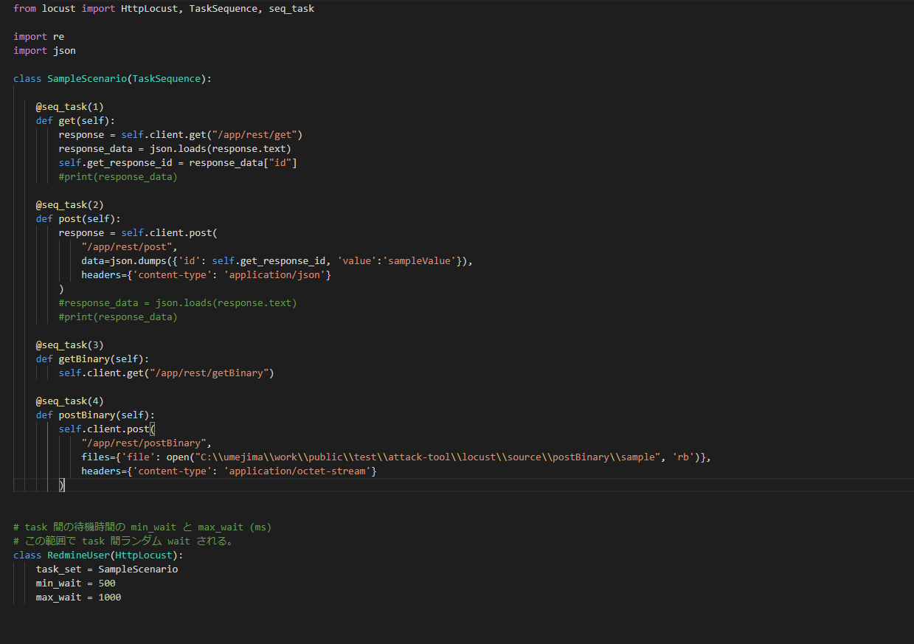
* 構成

windows の場合 http://localhost:8089 にアクセス

[AWS 上での実施 (攻撃サーバ = 対象サーバ)]
1. python3 系インストール
> sudo yum update
> sudo yum install gcc libgcc
> sudo yum install zlib-devel openssl-devel tk-devel
> cd /usr/local/src/
> sudo wget https://www.python.org/ftp/python/3.6.3/Python-3.6.3.tgz
> sudo tar zxvf Python-3.6.3.tgz
> cd Python-3.6.3
> sudo ./configure --prefix=/usr/local/python363 --with-ensurepip
> sudo make
> sudo make install
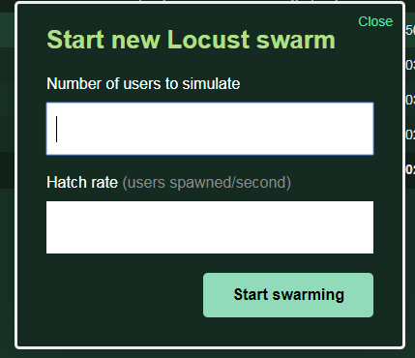
2. locust インストール
> sudo /usr/local/python363/bin/python3 -m pip install locustio

3. 実行
> /usr/local/python363/bin/locust -H http://localhost -f senario.py -L DEBUG --logfile ./locustfile.log
※ あらかじめ windows マシンで作成した実行計画 (py) を転送しておくこと
※ 攻撃サーバ = 対象サーバなので localhost で OK
※ セキュリティグループのインバウンドルールに 8089 ポートを開く必要有り

> http://ec2-3-115-12-156.ap-northeast-1.compute.amazonaws.com:8089 にアクセス
※ 右図の欄に何クライアント作成するか/クライアントの作成スピード(毎秒)を指定

4. 結果
logfile 及び csv ダウンロード可能。後は右図のようなページ

[AWS 上での実施 (攻撃サーバ != 対象サーバ)]
※ 各マシンに locust のインストールまで実施する必要がある
3. 実行
* master
> /usr/local/python363/bin/locust -H http://umejima-vpc-elb-394473554.ap-northeast-1.elb.amazonaws.com -f senario.py -L DEBUG --logfile ./locustfile.log --master
※ あらかじめ windows マシンで作成した実行計画 (py) を転送しておくこと
※ master-slave 通信用にセキュリティグループ設定が必要 (5557, 5558 ポートを開く)

* slave
> /usr/local/python363/bin/locust -H http://umejima-vpc-elb-394473554.ap-northeast-1.elb.amazonaws.com -f senario.py -L DEBUG --logfile ./locustfile.log --slave --master-host=[master_host]
※ あらかじめ windows マシンで作成した実行計画 (py) を転送しておくこと
※ master-slave 通信用にセキュリティグループ設定が必要 (5557, 5558 ポートを開く)
※ master-host には、master のホスト名を設定する必要がある
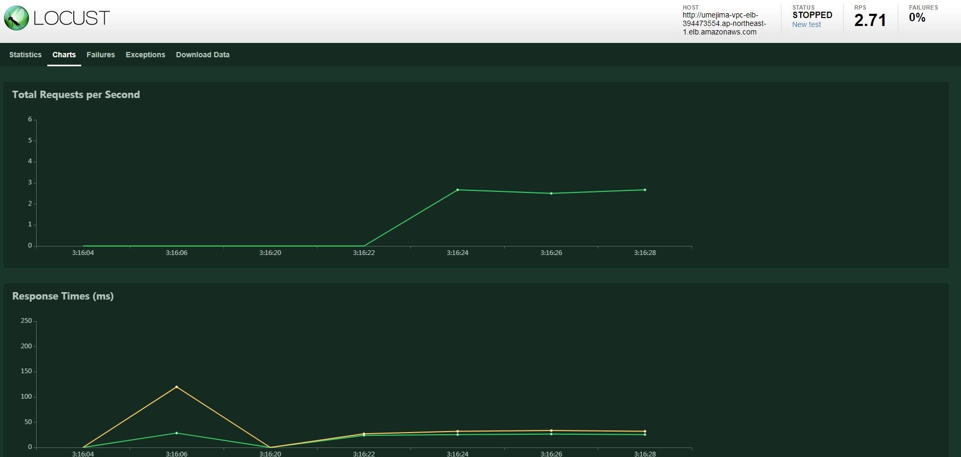
* master
> http://ec2-3-115-12-156.ap-northeast-1.compute.amazonaws.com:8089 にアクセス
※ 右図の欄に何クライアント作成するか/クライアントの作成スピード(毎秒)を指定

[AWS 上での実施 (攻撃サーバ != 対象サーバ)]
1. Dockerfile と synario.py を転送

2. Docker インストール
> sudo yum update -y
> sudo yum install -y docker
> sudo service docker start

3. Docker Build
> sudo docker build -t locust-docker-image .

4. Docker Run (Master)
> sudo docker run --name master -itd -p 8089:8089 -p 5557:5557 -p 5558:5558 locust-docker-image -L DEBUG --logfile ./locustfile.log --master

5. Docker Run (Slave)
> sudo docker run --link master -itd locust-docker-image -L DEBUG --logfile ./locustfile.log --slave --master-host=master
※ 必要な slave 分だけ実施
※ ↑の例では同一マシン上に master/slave が出来上がるが、別マシンで master マシンの container に link すれば良い。

> sudo docker run -itd locust-docker-image -L DEBUG --logfile ./locustfile.log --slave --master-host=${Master Host IP Address}
※ 別マシンからつなぐ場合は↑で OK (port は 5557, 5558 でやり取りされる)

6. master GUI 表示
※ 4 で稼働している container のホスト:8089 にアクセス
※ 攻撃対象を host 欄に (ELB 等を) 入力

7. 実施

